项目名
零件号 Part No. | 零件名 | 加工/采购 | 材料 | 颜色 | 图片 | 数量 | 单价 | 总价 | 备注
1 |  | 机加 | 铝合金 6061 | 黑色氧化 |  | 1 | 360 | 360
2 |  | 机加 | 铝合金 6061 | 黑色氧化 |  | 1 | 340 | 340
3 |  | 机加 | 铝合金 6061 | 黑色氧化 |  | 2 | 265 | 530
5 |  | 机加 | 铝合金 6061 | 黑色氧化 |  | 1 | 450 | 450
6 |  | 机加 | 铝合金 6061 | 黑色氧化 |  | 1 | 370 | 370
7 |  | 机加 | 铝合金 6061 | 黑色氧化 |  | 1 | 200 | 200
 |  | 机加 | 铝合金 6061 |  |  | 1 | 190 | 190
 |  | 机加 | 铝合金 6061 |  |  | 1 | 280 | 280
 |  | 机加 | 铝合金 6061 |  |  | 1 | 450 | 450
 |  | 机加 | 铝合金 6061 |  |  | 1 | 380 | 380
 |  | 机加 | 铝合金 6061 |  |  | 1 | 220 | 220
 |  | 机加 | 铝合金 6061 |  |  | 1 | 265 | 265
 |  | 机加 | 铝合金 6061 |  |  | 2 | 450 | 900
 |  | 机加 | 铝合金 6061 |  |  | 1 | 300 | 300
 |  | 机加 | 铝合金 6061 |  |  | 1 | 225 | 225
 |  | 机加 | 铝合金 6061 |  |  | 1 | 350 | 350
 |  | 机加 | 铝合金 6061 |  |  | 2 | 290 | 580
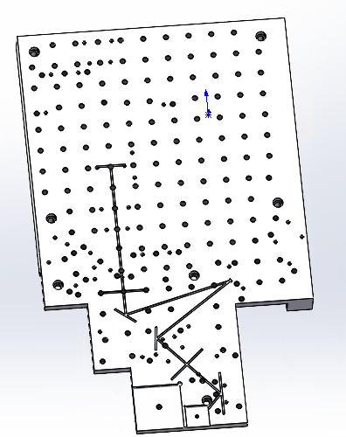
 |  | 机加 | 铝合金 6061 |  |  | 1 | 245 | 245
 |  | 机加 | 铝合金 6061 |  |  | 1 | 0 | 0
8 |  |  |  |  |  |  |  | 6635
9 |  |  |  |  |  |  |  |  | 交期10天

